Лист1
№ | Картинка | Наименование | Кол-во, ед
1 | 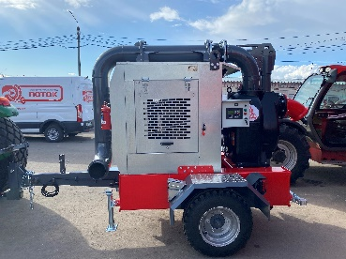 | Насосная станция DNS.SHP-1 Т512 (P-8/N45) | 1
2 | 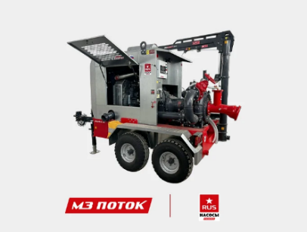 | Насосная станция DNS.SHP-2 T122 | 1
3 | 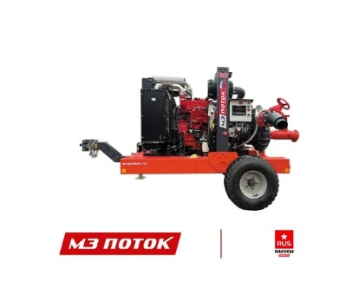 | Насосная станция DNS.SHP-1 Е210 | 1
4 | 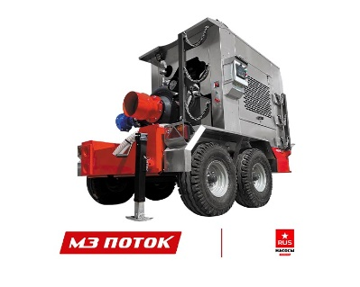 | Насосная станция DNS.SHP-2 T120 (C6 815/155) | 1
5 | 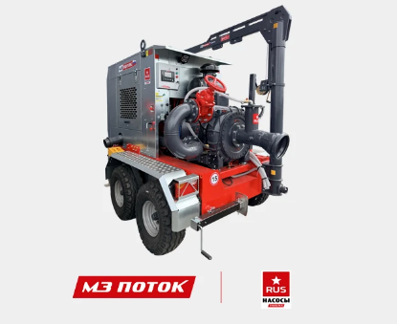 | Насосная станция DNS.SHP-1 T722 | 1
6 | 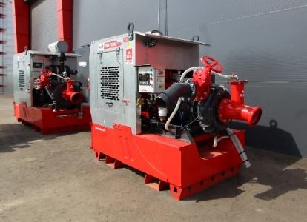 | Насосная станция DNS.SHP-1 T500 (С4 400/85/SC 4) | 1
7 | 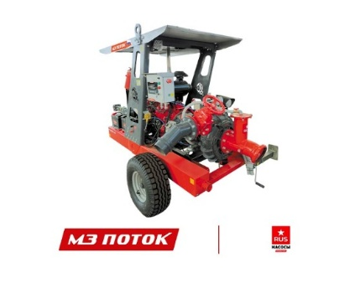 | Насосная станция DNS.SHP-1 K210(C-4/SC4) | 1
8 | 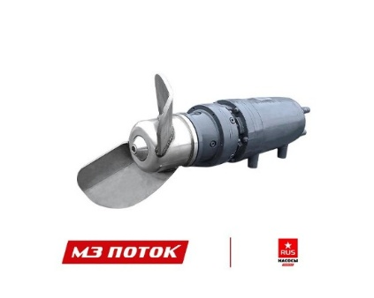 | Миксер погружной Zvezda RUS MSE-18,5/4 | 2
9 |  | Миксер погружной Zvezda RUS MSE-4/4 | 2
23 | 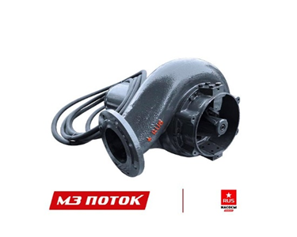 | Насос погружной Zvezda RUS рse-4/80 с эл привод | 5
10 |  | Насос погружной Zvezda RUS рse-18,5/150 | 1
11 | 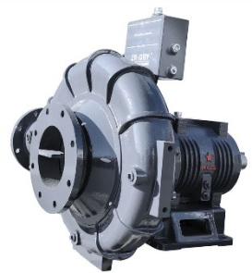 | Насос Zvezda RUS C6-725/110 c SAE2 и без | 4
12 | 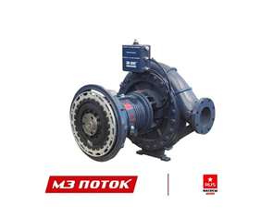 | Насос Zvezda RUS C6 815/155 SAE 1 | 5
13 | 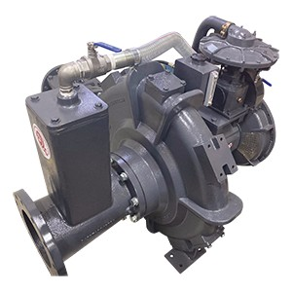 | Насос amos MCL - I81017C | 1
14 | 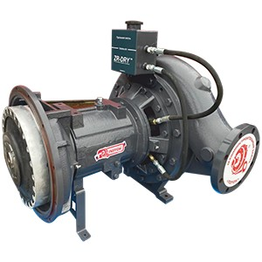 | Насос amos MCL - 5617C | 2
15 | 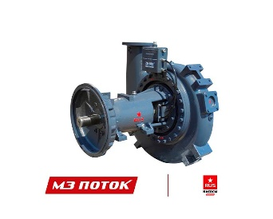 | Насос Zvezda RUS C8 1600/240 SAE 1 | 1
16 | 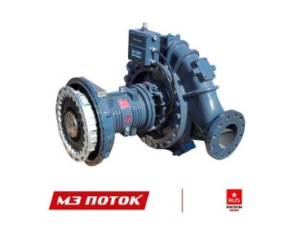 | Насос Zvezda RUS C6-965/195 SAE1 | 7
17 | 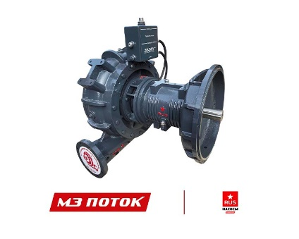 | Насос Zvezda RUS C6-800/160 SAE1 и без | 3
18 | 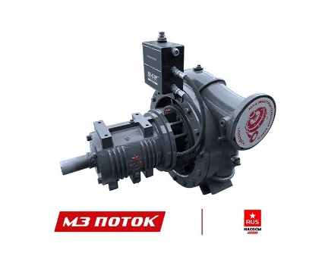 | Насос Zvezda RUS C5-600/150 | 1
19 |  | Насос amos MCL - P8812S | 2
20 |  | Насос amos MCL - P6610S | 2
21 | 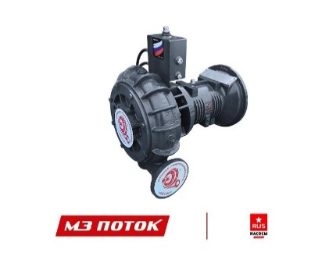 | Насос Zvezda RUS C4-400/85 SAE3 | 4
22 | 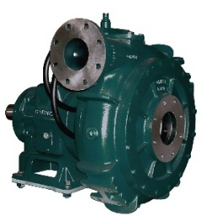 | Насос Cornell 4nhtb-EM18DBK-3 | 4
24 | 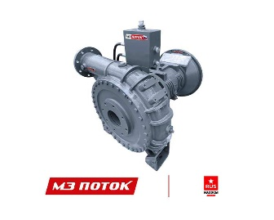 | Насос Zvezda RUS C4-450/140 SAE3 | 2
25 | 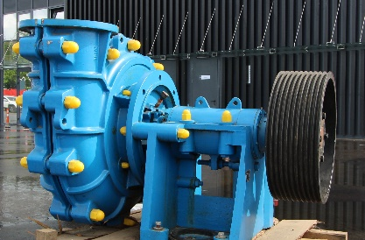 | Шламовый насос (Warman) 300FF-L + зип | 1
26 | 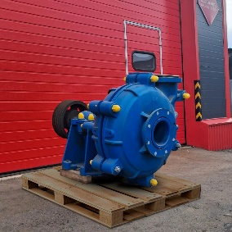 | Шламовый насос (Warman) 8/6E-AH +зип | 1
27 | 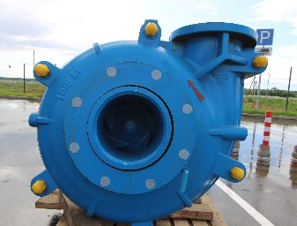 | Шламовый насос (Warman) 10/8E-M +зип | 1
28 | 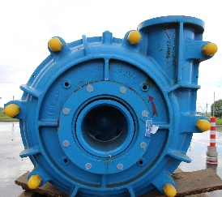 | Шламовый насос (Warman) 10/8FF-AH + зип | 1
29 | 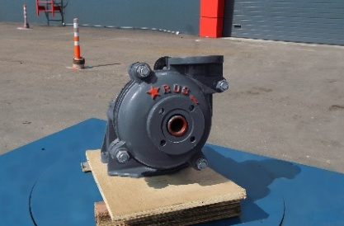 | Шламовый насос AH1.5/1B | 1
30 | 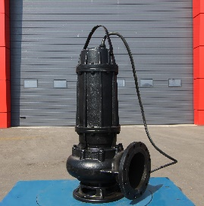 | Погружной насос Zenit 1669.001 | 2
31 | 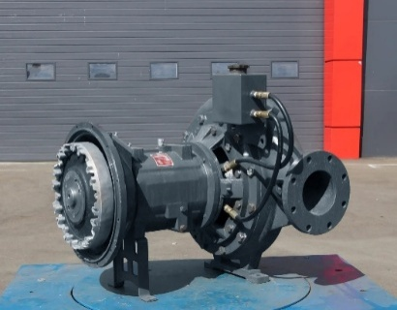 | Насос amos MCL - I6817C SAE3, муфта 11.5" | 3
32 | 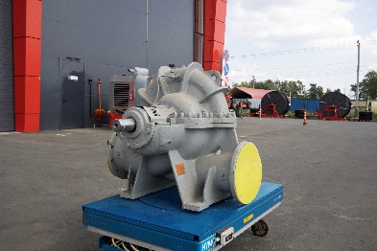 | Насос HGT 1-250 500 | 1
33 | 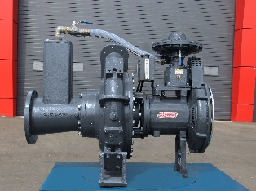 | Насос amos MCL - C6822C с ZR-VAC | 1
34 | 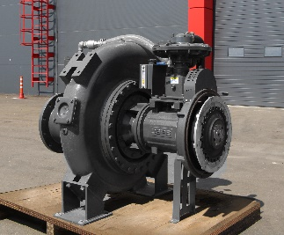 | Насос amos MCL - C81022C с ZR-VAC | 1

